Sheet1
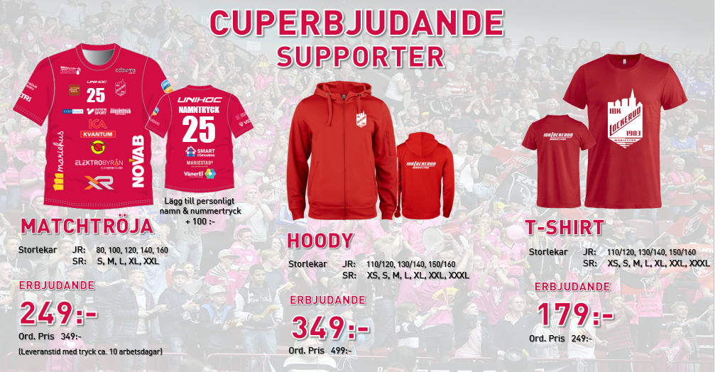
Beställning Cuperbjudande | Lag i föreningen:
IBK Lockerud Mariestad 2025
 | Namn på ansvarig:

 | Telefonnummer:

 | Beställt datum:
 | (Lev.tid ca 10 arbetsdagar)
 | Önskat leveransdatum:

Namn på förälder/spelare | Produkt | Storlek | Antal | Ev. Namn och nummertryck

